hoja1
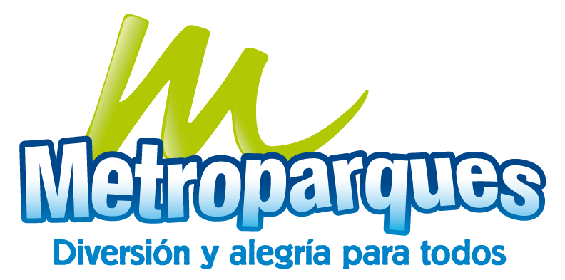 Plan Anual de Adquisiciones

Objeto | valor | código
Servicios de administración o mantenimiento de parques | 2,179,626,000 | 70111713

